Resumen
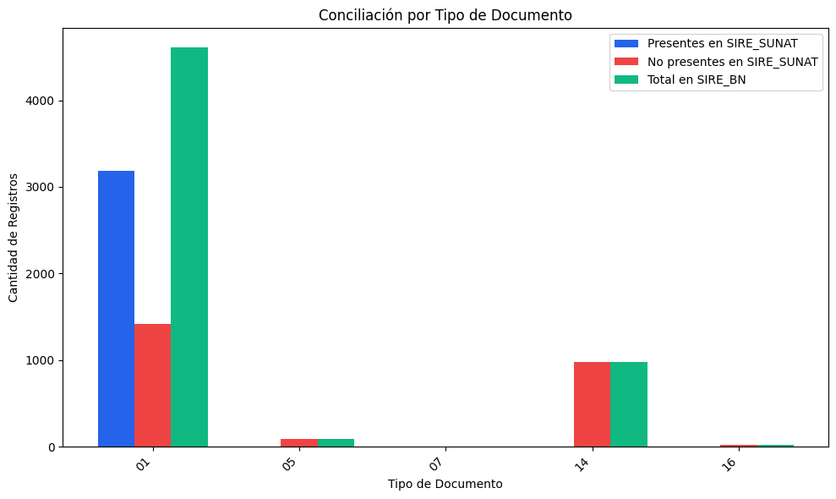
RESUMEN: REGISTROS DEL SIRE_BN
Tipo de Documento | Nombre de Tipo de Doc | Presentes en SIRE_SUNAT | Coincidencia(%) | No presentes en SIRE_SUNAT | Coincidencia(%) | Total en SIRE_BN | Coincidencia(%)
01 | Factura | 3188 | 69.21% | 1418 | 30.79% | 4606 | 100.00%
05 | Pasajes aéreos | 0 | 0.00% | 89 | 100.00% | 89 | 100.00%
07 | Nota de crédito | 1 | 25.00% | 3 | 75.00% | 4 | 100.00%
14 | Recibo de servicio público | 0 | 0.00% | 978 | 100.00% | 978 | 100.00%
16 | Boleto de viaje / Transporte de carga | 0 | 0.00% | 20 | 100.00% | 20 | 100.00%
TOTAL |  | 3189 | 55.98% | 2508 | 44.02% | 5697 | 100.00%

DESCRIPCIÓN DEL REPORTE:
• Coincidencia (%): Porcentaje de registros que están en ambos sistemas.
• No coincidencia (%): Porcentaje de registros que faltan en uno de los sistemas.

